상품제안서
[송월타올] 크리스마스 타올 노엘 3매세트 | 상품코드: S38692

 |  |  |  |  |  |  | 02-713-8555 | www.synergygift.co.kr
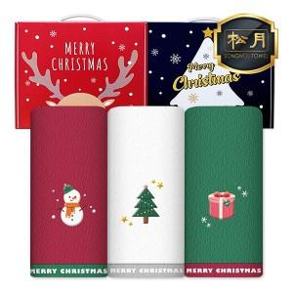

【상세/제작정보】 | <p><span style="font-size: 14pt;">※자수비는 3장 1세트 기준입니다.</span></p><p><span style="font-size: 14pt;">(글자수,크기,난이도 등에 의해 비용변동 있을 수 있습니다)</span></p>

【인쇄/포장옵션】 | 실크, 자수 / 손잡이케이스

【공급단가】 | 수량 | 50~ | 100~ | 500~ | 1,000~ | 2,000~
*VAT별도 | 단가 | 13,780원 | 13,560원 | 13,250원 | 12,720원 | 12,180원

【상품 URL】 | https://www.synergygift.co.kr:443/src/goods_detail.php?gdno=38692

